Marché des équipements
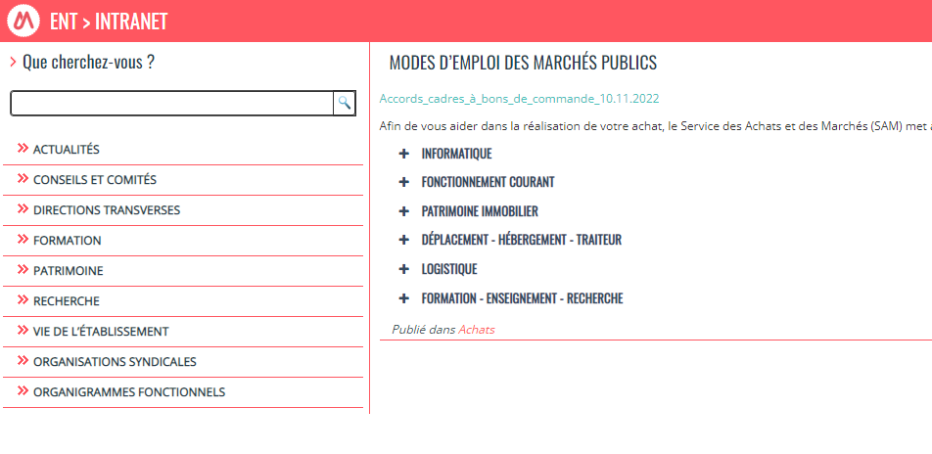
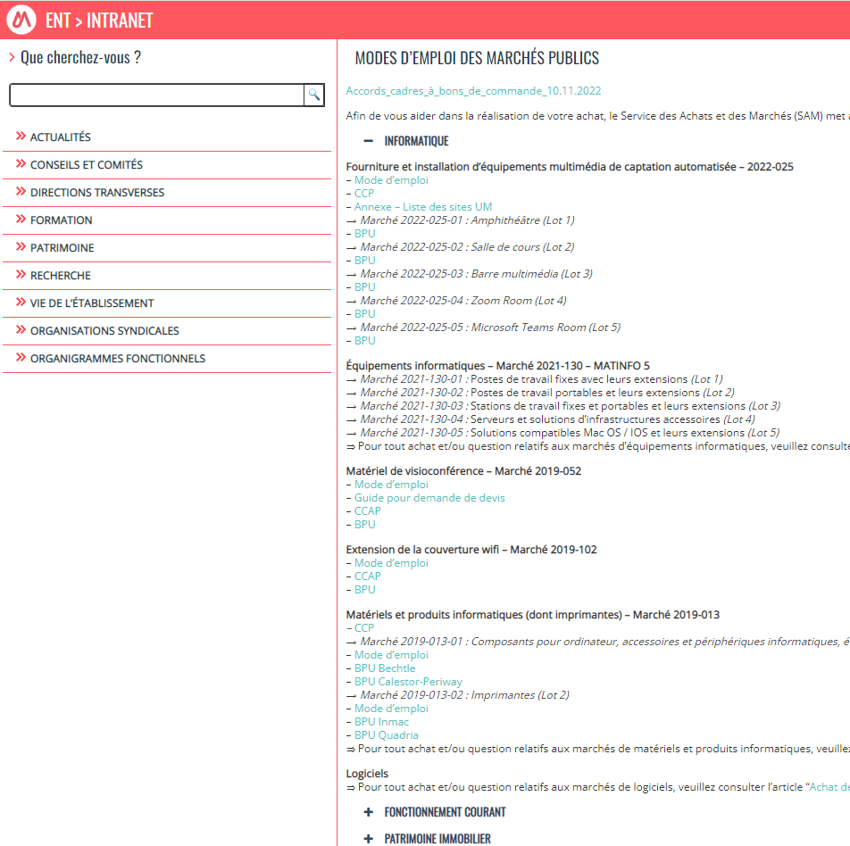
Marché n°2019-01 – Accessoires, périphériques et composants d’ordinateurs
Divers matériels (Titulaire Bechtle / Titulaire Calestor)
Ce marché concerne l’ensemble des périphériques accessoires et composants pour les ordinateurs.
Ce marché est en cascade : si Bechtle ne peut répondre, vous pouvez demander à Calestor.

Marché n°2021-130-05 – Solutions compatibles MAC OS / iOS et leurs extensions

MAC OS / iOS (Titulaire Econocom)
Ce marché concerne l’ensemble des matériels et accessoires de la marque Apple.

Pour connaitre l’ensemble des marchés disponibles, l’information se trouve ici :
https://intranet.umontpellier.fr/modes-demploi-des-marches-publics/
Puis développez (en cliquant sur le +) la partie « Informatique ».

Demande-Matériels et logiciels
Matériels et logiciels pour l'enseignement

 | Nom de la structure : |  |  | à renseigner

 | Devis : se rapprocher de la DSIN pour les conseils et aides (cf informations dans le document projet)

 | Total (€) des matériels et logiciels |  |  |  |  | 0

 | Merci d'établir la liste priorisée des demandes de matériel / logiciels dans le tableau ci-dessous (un exemple de classement est donné, il est à adapter)

 | Classement priorité | Matériels ou logciels | Précisez le matériel / Logiciel choisis (marque, nom, référence …) | Quantité | Cout € TTC à l'unité (ou à l'année) | Coût Total € (TTC) (selon devis) | Justification de la demande (choix d'un logiciel payant, usage attendu du logiciel ou du matériel…)
Exemple : | 1 | Casque audio + micro USB | Senheisor Dx-400b | 1 | 75.00 | 75.00 | Avoir un casque combinant audio et micro de qualité quand je fais mes conférences
 |  |  |  |  |  | 0.00
 |  |  |  |  |  | 0.00
 |  |  |  |  |  | 0.00
 |  |  |  |  |  | 0.00
 |  |  |  |  |  | 0.00
 |  |  |  |  |  | 0.00
 |  |  |  |  |  | 0.00
 |  |  |  |  |  | 0.00
 |  |  |  |  |  | 0.00
 |  |  |  |  |  | 0.00

 | Données proposées pour renseigner les colonnes du tableau
 |  | Matériels ou logiciels
 |  | Casque audio
 |  | Casque audio + micro
 |  | Micro externe
 |  | Webcam externe
 |  | Enceintes portatives
 |  | Tablette iOS
 |  | Tablette Android
 |  | Tablette graphique
 |  | Outils de numérisation 2D /3D
 |  | Connectiques diverses
 |  | Valise ou sac à dos de transport
 |  | Logiciel de montage | adobe premiere, camtasia...
 |  | Logiciel de présentation | prezi, canva, miro...
 |  | Logiciel de modélisation | blender, chemdraw
 |  | Logiciel auteurs | camtasia, storyline, genially…
 |  | Logiciel retouche numérique
 |  | Banque de ressources numériques
 |  | Autres …

